Traformador Monofasico
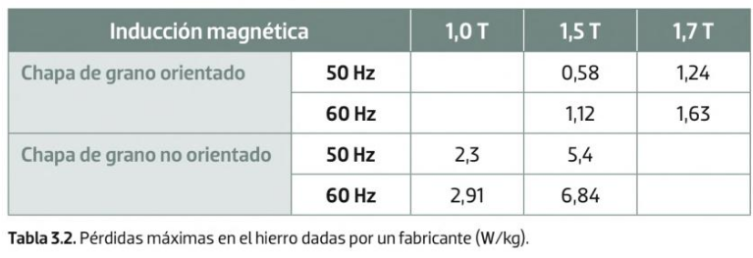
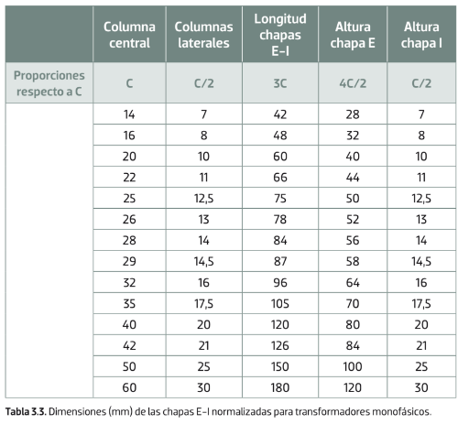
Calculador de traformador | Datos | Unidades | Calculos a pasos | Pasos | Resultado | Unidad
Relacuion de traformacion | 4.79 |  | 15.556349186 | 1ª Sn | 15.56 | CM2
Ventana de carrete | 4,2 x 4,2 | CM | 0.86956521739 | 2ª I1 | 0.87 | A
Numero de chapas | 82.31 |  | 3.875 | 3ª I2 | 3.88 | A
Grosor de la chapa en (CM) | 0.05 | CM | 0.5180264279 | 4ª Vesp | 0.52 | V
Columna de la chapa | 2.1 | CM | 443.9927919 | 5ª N1 | 443.99 | Vueltas
Reandimiento | 93% |  | 92.659365266 | 6ª N2 | 92.66 | Vueltas
Densidad de corriente | 2.5 | A/MM2 | 466.19243149 | 7ª N1real | 466.19 | Vueltas
Inducion | 1.5 | T | 97.292333529 | 8ª N2real | 97.29 | Vueltas
Perdidas en el cobre | 1.05 |  | 0.34782608696 | 9ª Seccion1 | 0.35 | MM2
Factor de apilamiento | 0.9 |  | 0.44309055663 | 10ªDiamtro1 | 0.67 | MM
 |  |  | 1.55 | 11ªSeccion2 | 1.55 | MM2
Diametro del hilo Primario | 0.67 | MM | 1.974522293 | 12ªDiametro2 | 1.41 | MM
Diametro del hilo Secundario | 1.41 | MM | 17.284832429 | 13ªSnreal | 17.28 | CM2
Voltaje primario | 230 | V | 4.1575031484 | 14ª Lado A | 4.16 | CM
Voltaje secundario | 48 | V | 4.1154362926 | 15ª Lado H | 4.12 | CM
Potencia (VA) | 200 | VA | 82.308725852 | 16ª Nchapas | 82.31
Frecuencia | 50 | Hz
Lado a de la chapa en el catalogo en (CM) | 4.2 | CM
Espiras Primario | 466.19 | Vueltas
Espiras Secundario | 97.29 | Vueltas
Corriente Primario | 0.87 | A
Corriente Secundario | 3.88 | A

